数据关系图
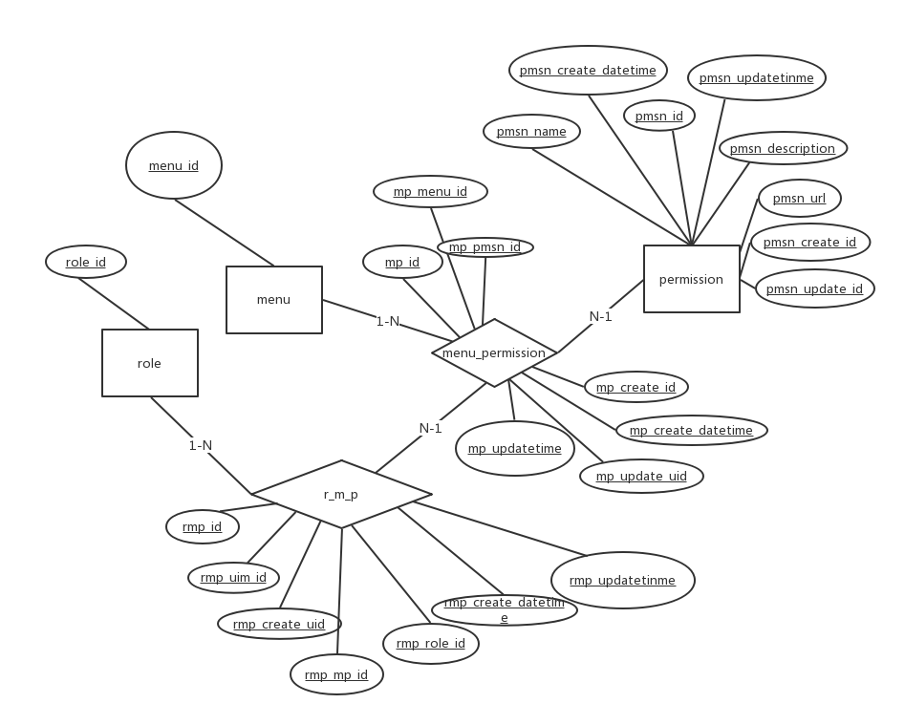

E - R
1）主表
2）字段 PK
3）字段 FK
4）关系型字段
5）必填字段
6）关系表
7）表关系 1:1

